Field Task Route EN-JP
Task ID | Stage | Task Description (EN) | 作業内容（日本語） | Detailed Field Instruction (EN) | 現場作業説明（日本語） | Drawing Page | Predecessor | QC Check / Hold Point | QC Result | Japanese QC Supervisor | QC Date | Remarks
LHS-001 | Preparation | Confirm truck identity and approved SOP | 車両および承認手順書の確認 | Record truck serial, LHS location, drawing revision and scope. | 車両製造番号、左側位置、図面改訂および作業範囲を記録する。 | 1–2 |  | Record verification | Pending
LHS-002 | Preparation | Conduct safety briefing and isolate equipment | 安全確認および設備の隔離 | Protect machine from spatter, disconnect battery ground (-) before welding; follow operator manual. | スパッタから車両を保護し、溶接前にバッテリーのマイナス側アースケーブルを外す。取扱説明書に従う。 | 1 | LHS-001 | Safety release | Pending
LHS-003 | Preparation | Inspect and document crack location | 亀裂位置の点検と記録 | Inspect LHS underside at illustrated location; record findings and photographs. | 図示された車両左側下面を点検し、結果と写真を記録する。 | 2 | LHS-002 | Inspection record | Pending
LHS-004 | Preparation | Verify parts and drawing dimensions | 部品および図面寸法の確認 | Check 2 seat screws (SS), 1 bracket (SS) and fabrication drawing; confirm availability. | シートスクリュー2個（SS）、ブラケット1個（SS）および製作図を確認する。 | 2 | LHS-003 | Parts verification | Pending
LHS-005 | Preparation | Confirm welding consumables and WPS | 溶接材料と溶接施工要領の確認 | Verify approved WPS and electrodes: semi-auto ER70S-G or hand E7016/E7018 equivalents per SOP. | 承認WPSと溶接材料を確認する。半自動ER70S-G、手溶接E7016/E7018相当品。 | 1 | LHS-004 | WPS approval | Pending
LHS-006 | Layout | 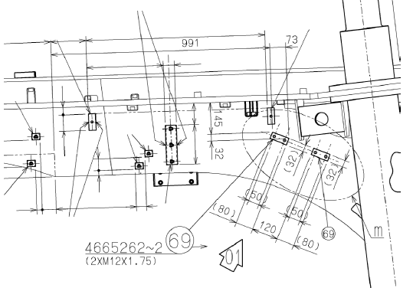 Locate landmark seat screw on hoist plate | ホイストプレートの基準シートスクリューを特定 | From LHS illustrated position, locate reference screw on hoist plate, NOT bottom plate. | 左側の指定位置から、底板ではなくホイストプレート上の基準シートスクリューを特定する。 | 4 | LHS-005 | Landmark verified | Pending
LHS-007 | Layout | Mark LHS bottom-plate guideline | 左側底板の基準線をけがく | Transfer 28/32/13 mm reference offsets, 145/176/31 mm positioning and 80/120/80 mm segments from page 5; verify orientation. | 5ページの28/32/13 mm、145/176/31 mmおよび80/120/80 mmの寸法を使用し、方向を確認してけがく。 | 5 | LHS-006 | Dimensional hold point | Pending
LHS-008 | Layout | Verify seat screw positions and orientation | シートスクリュー位置・向きの検査 | Check both proposed positions against pages 3, 5 and 6 before welding. | 溶接前に3、5、6ページに基づき2か所の位置と方向を確認する。 | 3,5–6 | LHS-007 | QC HOLD: position | Pending
LHS-009 | Crack repair | Prepare crack area for repair (if present) | 亀裂部の補修準備（亀裂がある場合） | Clean, assess crack and establish repair limits; perform only when crack/defect exists and repair is authorized. | 亀裂がある場合のみ、清掃・範囲確認を行い、承認後に補修する。 | 1–2 | LHS-003 | Conditional; repair approval | Pending |  |  | Conditional repair tasks LHS-009–011: N/A if no crack.
LHS-010 | Crack repair | Gouge/grind defect (conditional) | 欠陥部のガウジング・研削（条件付き） | Remove defect under approved repair procedure and inspect excavation before welding. | 承認補修手順に従って欠陥を除去し、溶接前に開先を検査する。 | 1 | LHS-009 | QC HOLD: excavation | Pending |  |  | Conditional repair tasks LHS-009–011: N/A if no crack.
LHS-011 | Crack repair | Repair weld and finish (conditional) | 補修溶接および仕上げ（条件付き） | Apply approved weld procedure, finish/grind and verify acceptance; preheat 30–50°C only if ambient below 10°C per SOP. | 承認溶接手順に従い溶接・研削・検査を行う。外気温10°C未満の場合は30～50°Cに予熱する。 | 1 | LHS-010 | QC HOLD: repair acceptance | Pending |  |  | Conditional repair tasks LHS-009–011: N/A if no crack.
LHS-012 | Fabrication | 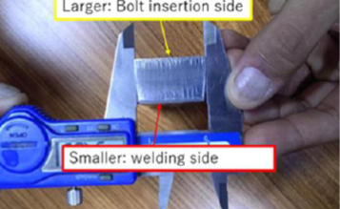 Inspect seat screw fabrication and edge direction | シートスクリューの形状・方向を確認 | Polished edge / smaller area = welding side; sharp edge / larger area = bolt insertion side. | 研磨された端面・小さい面積側は溶接側、鋭い端面・大きい面積側はボルト挿入側。 | 6 | LHS-008 | QC HOLD: orientation | Pending
LHS-013 | Fit-up | 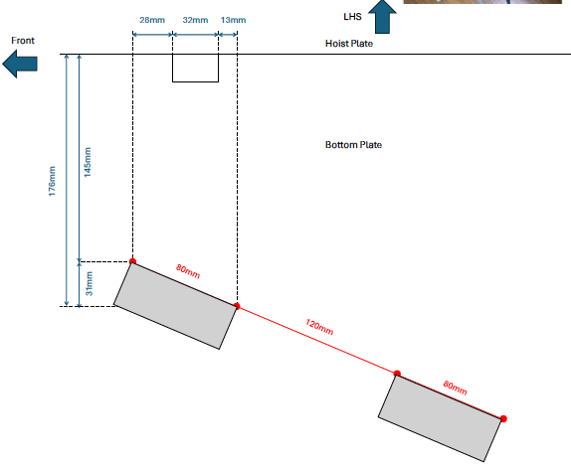 Position and secure two seat screws | シートスクリュー2個の位置決め・仮固定 | Fit to marked locations without reversing orientation; confirm clearances and bolt access. | けがき位置に仮固定し、方向、隙間、ボルト挿入性を確認する。 | 3,5–6 | LHS-012 | QC HOLD: fit-up | Pending
LHS-014 | Welding | 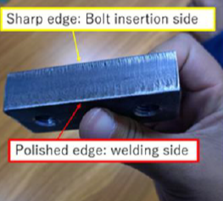 Weld seat screws per Detail m | 詳細図mに従ってシートスクリューを溶接 | Weld only specified sides; DO NOT WELD areas marked #7. Follow approved WPS. | 指定部のみ溶接し、図示の#7部は溶接しない。承認WPSに従う。 | 3 | LHS-013 | QC HOLD: no-weld zones | Pending
LHS-015 | Finishing | Grind weld ends and finish surfaces | 溶接端部の研削および表面仕上げ | Grind to extend bead approximately 30 mm where shown; finish hatched surfaces; preserve #7 no-weld zones. | 図示位置で溶接ビードを約30 mm延長するよう研削し、ハッチ部を仕上げる。#7溶接禁止部を守る。 | 3 | LHS-014 | Finish inspection | Pending
LHS-016 | Installation | Verify bracket fit and installation scope | ブラケットの適合・取付範囲を確認 | Check bracket (SS x1) drawing and fit; obtain approved installation instruction if not covered in supplied SOP. | ブラケット（SS、1個）の図面と適合を確認する。添付SOPに取付指示がない場合は承認手順を取得する。 | 2 | LHS-004 | HOLD: installation detail not shown | Pending
LHS-017 | QC | Inspect completed welds and dimensions | 完成溶接部と寸法の検査 | Inspect to approved WPS/QC acceptance criteria; record any NDT requirements separately if specified. | 承認WPSおよび品質基準に従い検査する。非破壊検査要求がある場合は別途記録する。 | 1,3,6 | LHS-015 | QC HOLD: final inspection | Pending
LHS-018 | QC | Verify bolt insertion and access | ボルト挿入と作業性の確認 | Confirm bolt insertion direction and access without interference; do not force bolts. | ボルト挿入方向と干渉のないアクセスを確認し、無理に挿入しない。 | 6 | LHS-017 | Functional check | Pending
LHS-019 | Closeout | Capture photographs and actual labor | 写真と実績工数を記録 | Attach before/after images, inspection records, actual man-hours and deviations. | 施工前後の写真、検査記録、実績工数および逸脱事項を記録する。 | 1–6 | LHS-018 | Records complete | Pending
LHS-020 | Closeout | Japanese QC approval and supervisor release | 日本人品質管理責任者の承認・完了確認 | Obtain Japanese QC PASS/FAIL, supervisor name/date; close only after holds resolved. | 日本人品質管理担当者の合否、氏名、日付を記録し、保留事項解決後に完了とする。 | 1–6 | LHS-019 | Final QC release | Pending

